기능정의서
기능정의서
시스템명 |  | 도서관리시스템 |  | 작성일 | 2023-12-09
대분류 | 요구사항 ID | 중분류 | 요구사항 상세내역 | 유형 | 비고
회원가입 | B-M1-101 | 회원 등록 업무 | 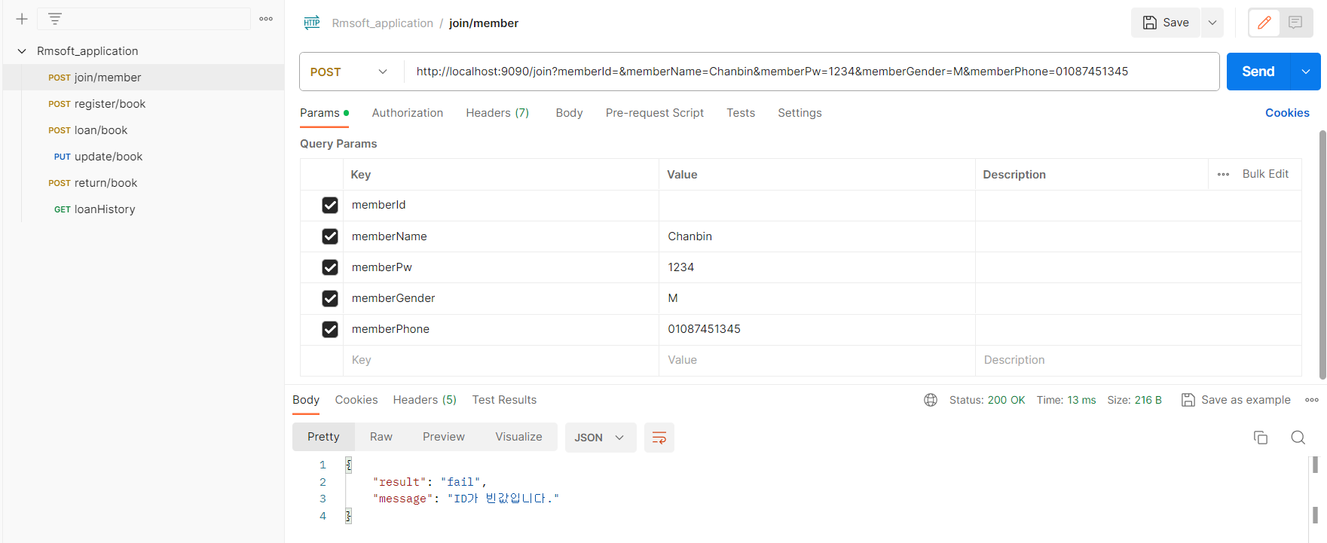 1. 회원가입시 회원 ID 유효성 검사 진행 | 기능
 | B-M1-102 | 회원 아이디 중복 검사 | 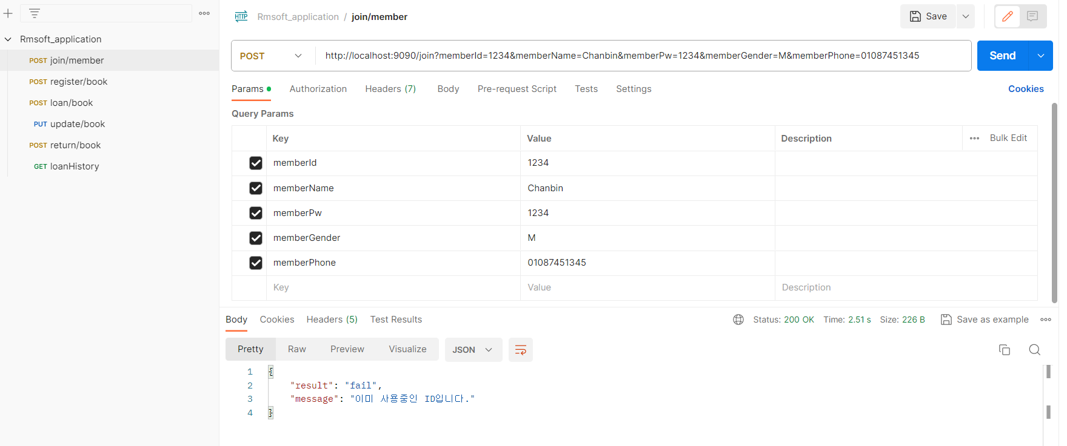 2. 회원가입 시 회원 ID 중복 검사
 | B-M1-103 | 회원가입 처리 | 1. 회원아이디, 이름, 비밀번호, 성별 , 연락처를 입력하여 회원가입 완료
도서 관리 | E-M2-102 | 도서 등록 업무 | 1. 책 제목, 작성자, 출판사, 출판년도를 입력하여 신규 도서 등록 2. 도서 상태값은 defalt로 'READY'로 입력 | 기능
 | E-M2-102 | 도서 수정 업무 | 1. 도서 정보 수정 | 기능
 | E-M2-103 | 도서 대출 이력 조회 | 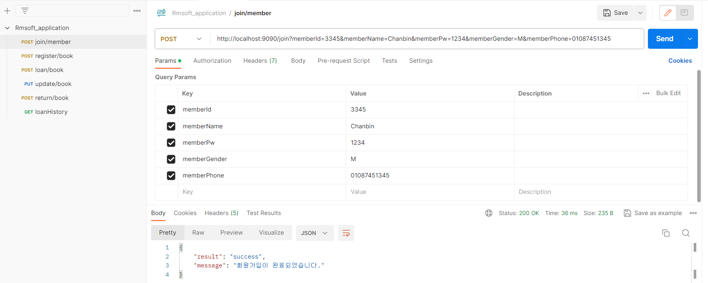 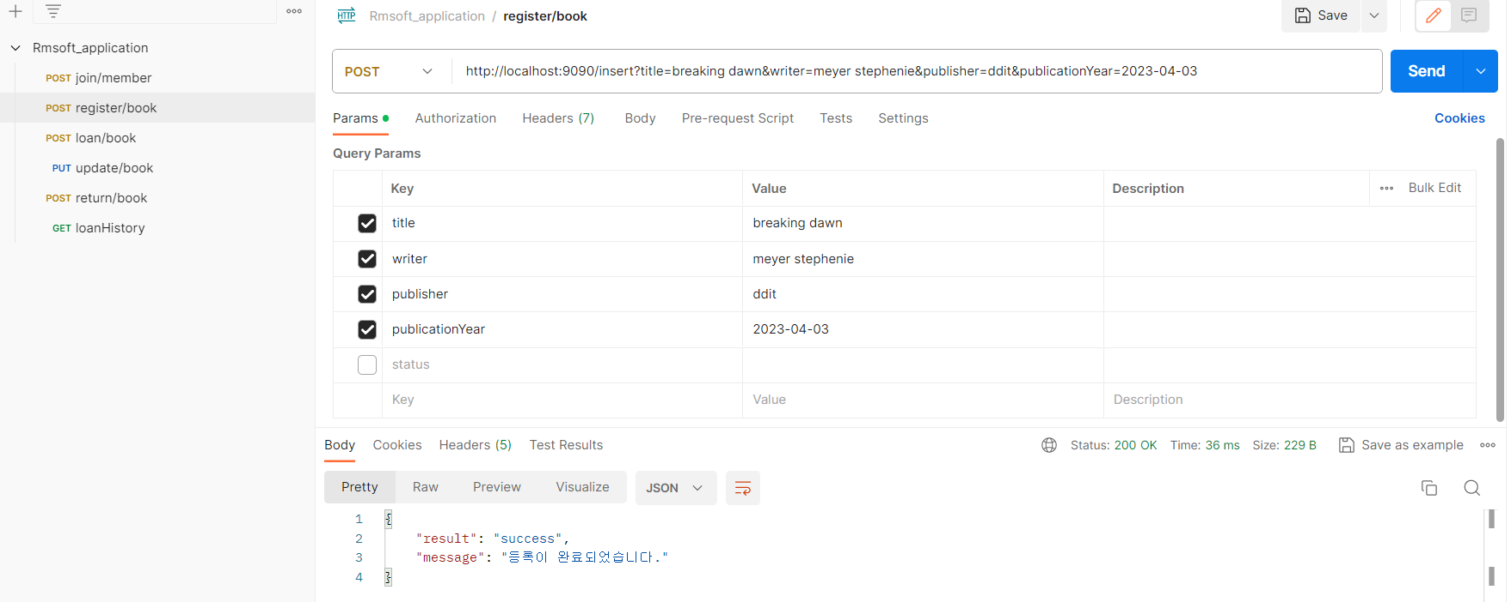 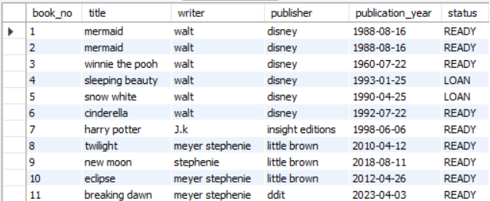 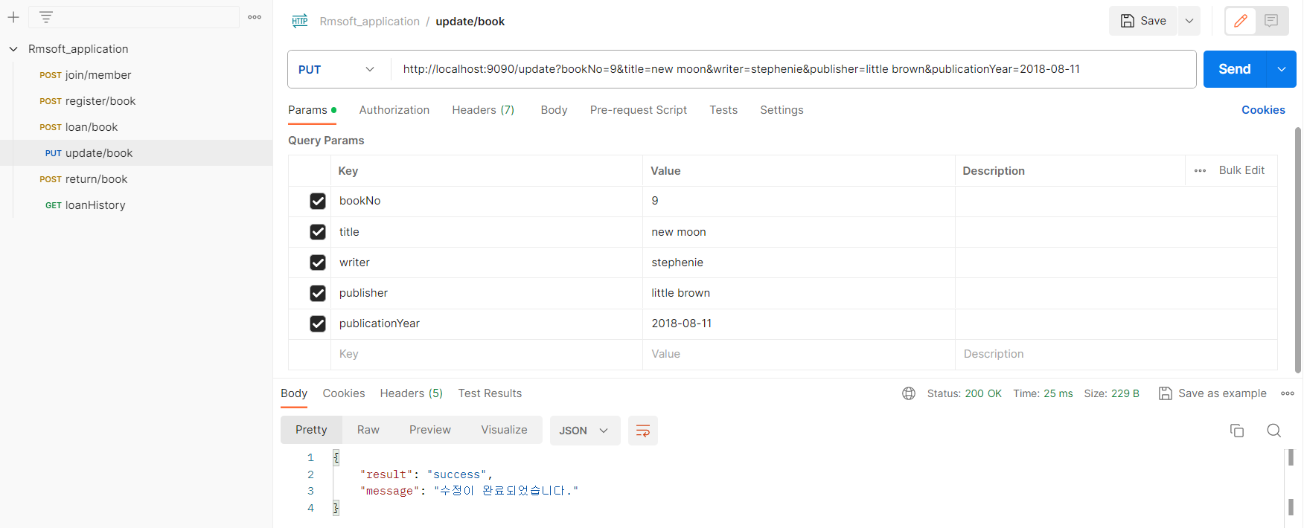 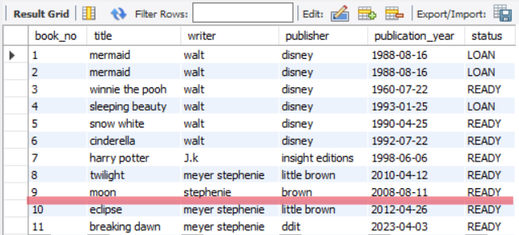 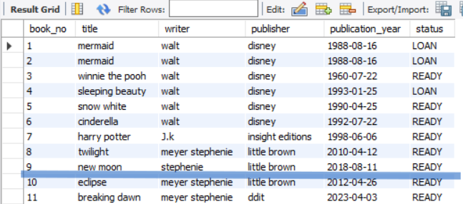 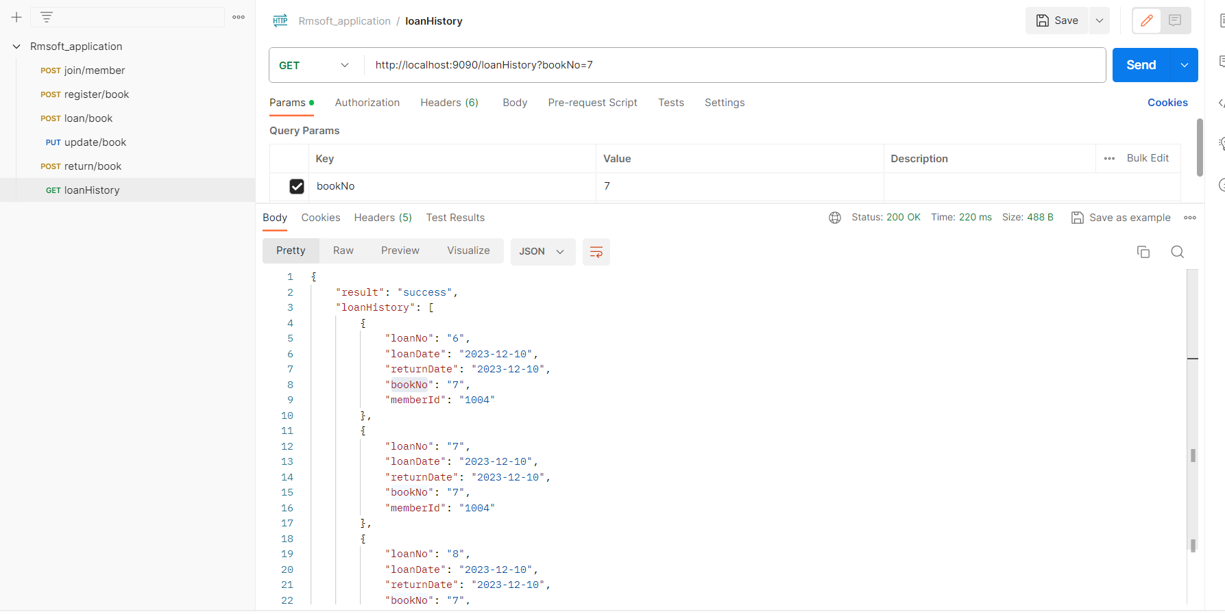 1. 회원 아이디 및 도서 아이디를 검색 후 대출 이력 조회 | 기능
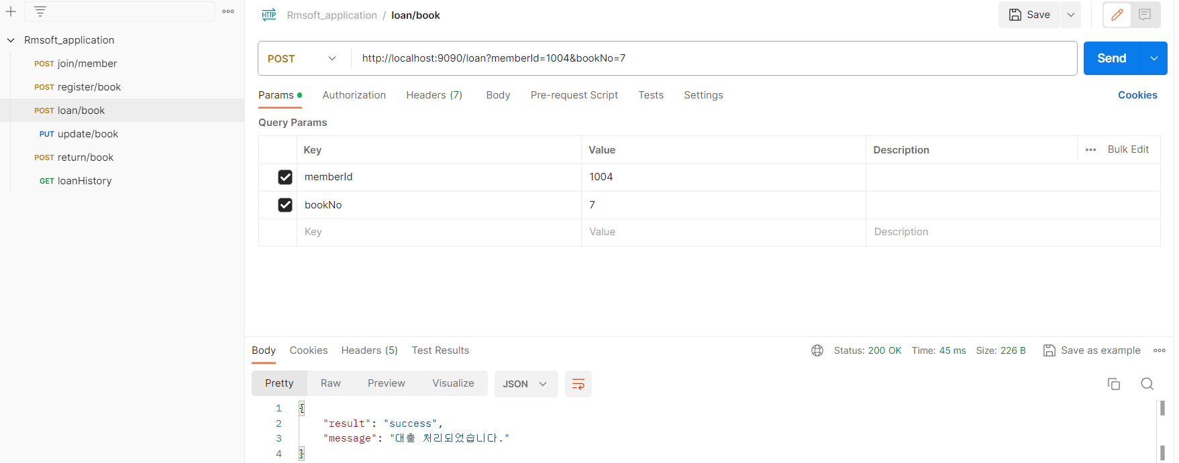
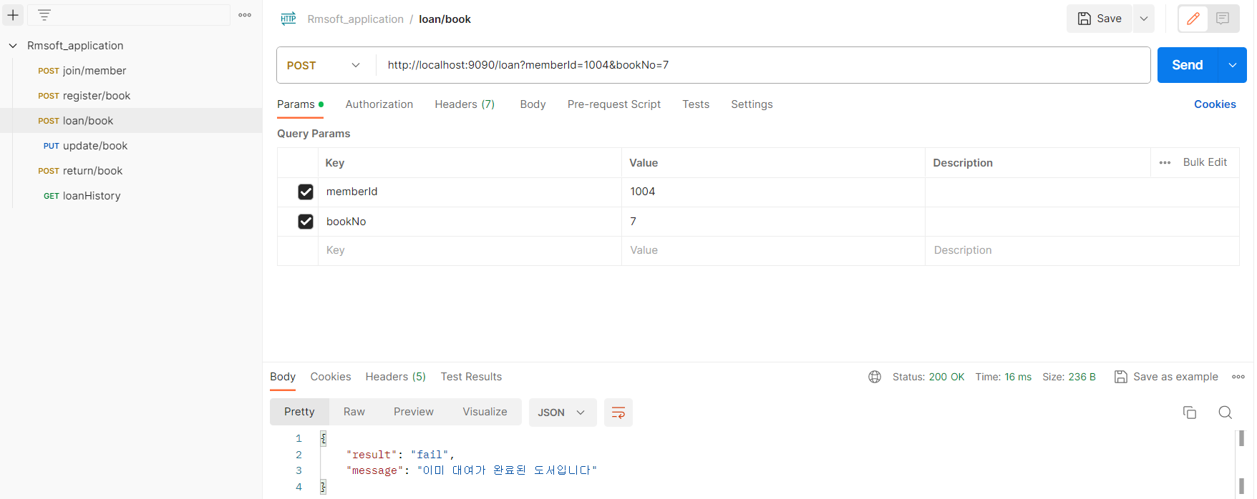
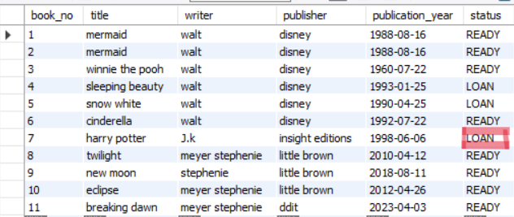
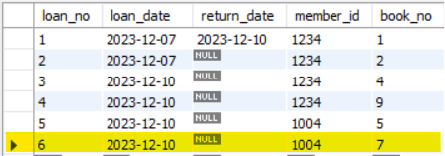
 | E-M2-104 | 도서 대출 처리 업무 | 1. 도서 상태 조회 ('READY = 대출가능 , 'LOAN' = 대출불가) 2. 회원 아이디 , 도서 아이디, 대출일자 INSERT 한 후에 도서 대출 처리 3. 이미 대여가 완료된 도서는 도서 상태가 'LOAN'이므로 '이미 대여가 완료된 도서입니다' 출력 | 기능
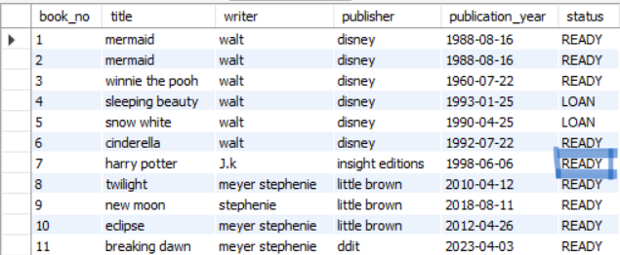
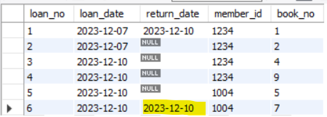
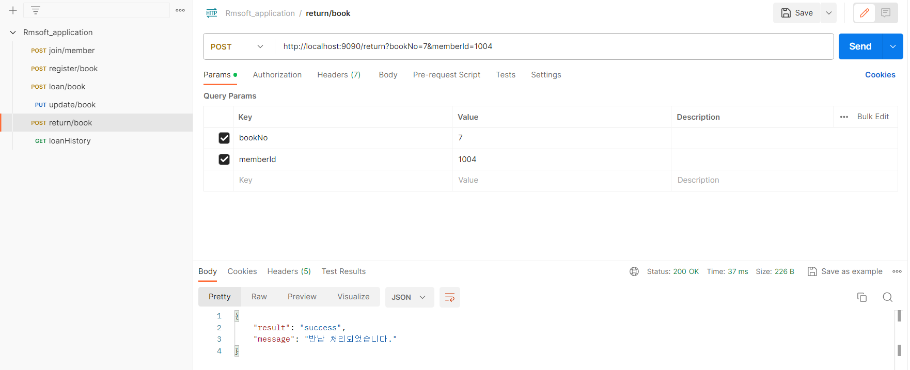
 | E-M2-105 | 도서 반납 처리 업무 | 1. 도서 상태 조회 ('READY = 반납불가 , 'LOAN' = 반납가능) 2. 회원 아이디 및 도서 번호 입력 후 반납 처리 | 기능

